SEPTIEMBRE 2022
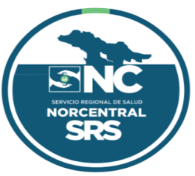

 | República Dominicana
 | Servicio Nacional De Salud
 | Servicio Regional de Salud Norcentral II.
 | Balance General
 | Al 30 DE SEPTIEMBRE 2022
 | (Valores en RD$)
Activos
Activos Corrientes
Efectivo y equivalentes de efectivo |  | 22,439,809
Cuenta por Cobrar |  | -
Inventarios de Consumo |  | 6,343,736
Otros activos corrientes
Total activos corrientes |  | 28,783,545

Activos No Corrientes
Bienes de Uso (Activos no Financieros)
Otros Activos Neto |  | 17,478,317
Total activos no corrientes |  | 17,478,317

Total Activos |  | 46,261,862

Pasivos
Pasivos Corrientes
Cuentas por Pagar a corto plazo |  | 12,276,246
Otros pasivos corrientes |  | -
Total pasivos corrientes |  | 12,276,246

Total de pasivos |  | 12,276,246
Patrimonio
Patrimonio Institucional |  | 33,985,616
Total Patrimonio |  | 33,985,616

Total pasivos y patrimonio |  | 46,261,862 | (0) | (0)

Preparado por: Licda. Leynis Lantigua | Revisado por: Licda. Juana Adames
Coordinadora Financiera | Coordinadora Financiera Administrativa
SRSN-II | SRSN-II

Aprobado por: Dr.Manuel Jacinto Lora Perelló
Director Regional
SRSN-II

